Molecule Classification
smiles | S.aureus_MIC | E.coli_MIC | toxicity | QED | SA | Image
Cc1n[nH]nc1-c1coc(-c2c(Cl)cccc2Cl)c1-c1cncnc1 | 10.517897 | 10.224252 | 低毒 | 0.559 | 3.1 | 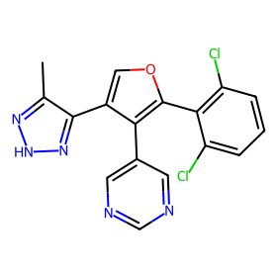
Cc1n[nH]nc1-c1ccc2c(c1)c(=O)c(C(=O)O)cn2-c1ccc(-c2ncon2)s1 | 11.264837 | 10.386101 | 低毒 | 0.452 | 3.27 | 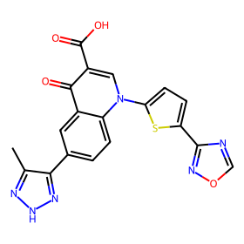
Cc1n[nH]nc1-c1cc2c(c(-c3c(Cl)cccc3Cl)c1)C(c1ccc(Cl)cc1)Oc1cc(Cl)c(Nc3ccc(F)c(Cl)c3)cc1-2 | 2.8526342 | 17.511408 | 低毒 | 0.18833094 | 3.64374398 | 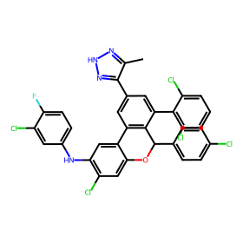
c1csc(CNCc2coc(-c3cc(-c4cn[nH]n4)cs3)n2)c1 | 1.7057054 | 17.918617 | 低毒 | 0.559640718 | 3.031018703 | 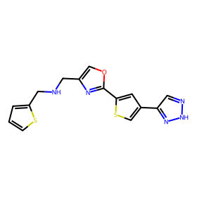
c1coc(-c2nc3cc(Nc4ccc(-c5cc(-c6cn[nH]n6)cs5)cn4)ccc3[nH]2)c1 | 4.6347747 | 14.848701 | 低毒 | 0.337694371 | 2.967539932 | 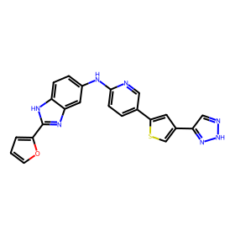
Cc1n[nH]nc1-c1c(COc2cccc(F)c2)c(=O)c1=O | 12.919 | 10.164 | 低毒 | 0.726 | 2.767 | 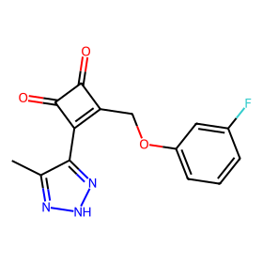
Cc1n[nH]nc1-c1csc(-c2c(Nc3ccc(F)c(Cl)c3)c(=O)c2=O)c1 | 13.057262 | 14.672626 | 低毒 | 0.520989157 | 3.015297772 | 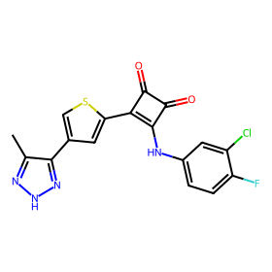
c1sc(-c2nc3ccc4[nH]ncc4n3n2)cc1-c1cn[nH]n1 | 3.6406164 | 11.12873 | 低毒 | 0.520017984 | 3.307384896 | 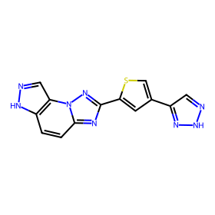
O=S(=O)(Nc1ncns1)c1ccc(Oc2cc(F)c(-c3cn[nH]n3)c(F)c2)s1 | 8.625572 | 10.0963125 | 低毒 | 0.469806873 | 3.345654468 | 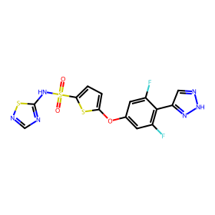
Clc1ccc(N2CCN(C(c3cccc(Oc4ccc(-c5cn[nH]n5)cc4)c3)c3nnnn3C3CCCC3)CC2)cc1 | 5.171785 | 14.625692 | 低毒 | 0.240538951 | 3.246666791 | 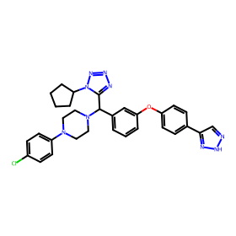
O=c1c2cc(F)c(-c3cn[nH]n3)cc2c(-c2ccc3[nH]ccc3c2)nn1CCC1CC1 | 2.4766834 | 17.550987 | 低毒 | 0.449245939 | 2.943209857 | 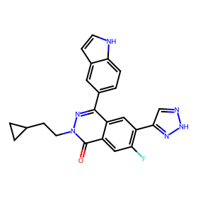
Clc1c(-c2ccc3c(c2)OCO3)oc2ccc(Nc3cc(-c4cn[nH]n4)cc(NC4CCN(Cc5ccccn5)CC4)n3)cc12 | 2.577702 | 18.864689 | 低毒 | 0.16573248 | 3.232343566 | 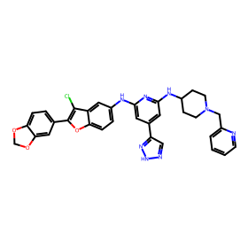
c1ccc(-c2nc(-c3cc(-c4cn[nH]n4)cs3)no2)nc1 | 7.4625254 | 14.276699 | 低毒 | 0.624353669 | 2.818944719 | 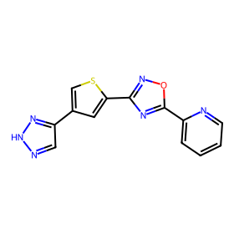
Fc1ccc(Oc2nc(Oc3ccc(Br)cc3F)cc3[nH]nc(-c4cn[nH]n4)c23)cc1 | 2.7275605 | 17.792833 | 低毒 | 0.347357246 | 2.973460627 | 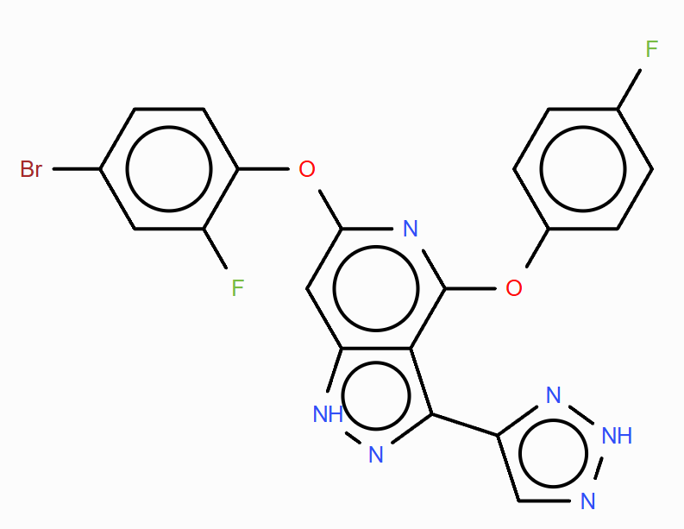
c1cc2c(C3CCCC3)nc(N3CCOCC3)nc2cc1OCc1cc(-c2cn[nH]n2)cs1 | 3.8728113 | 12.632833 | 低毒 | 0.449587472 | 2.97593615 | 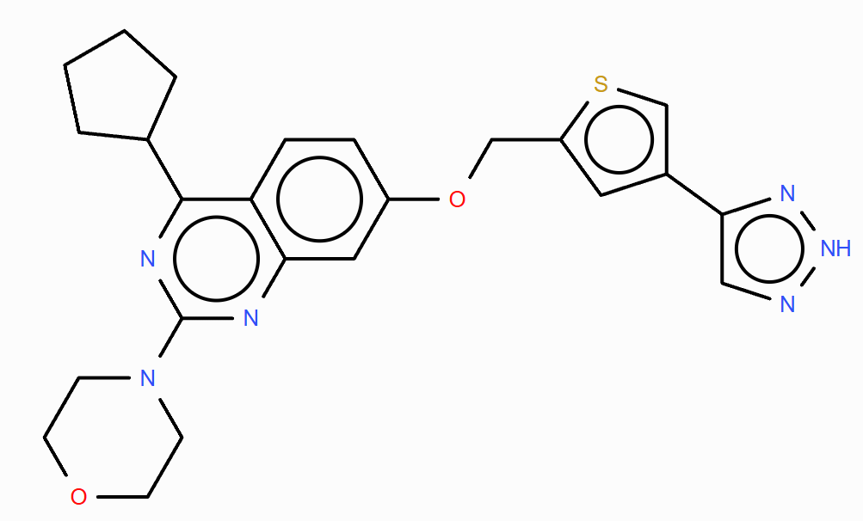
O=S1(=O)c2cc(Cl)ccc2-c2cc(-c3cn[nH]n3)nnc2-c2cc(Cl)c(Cl)cc21 | 7.2409267 | 9.0819025 | 低毒 | 0.385629436 | 3.160285559 | 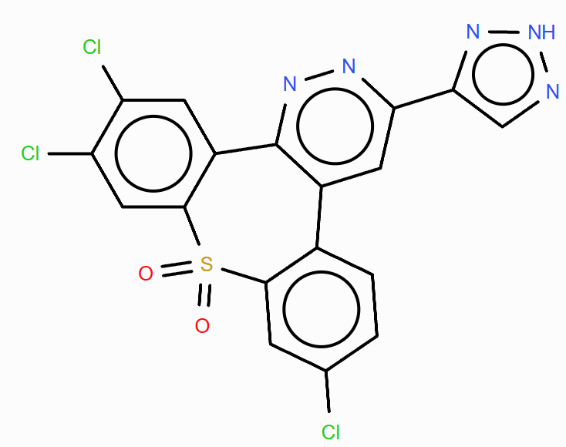
c1n[nH]nc1-c1nc2c(s1)CC(N1CCOCC1)CC2 | 16.60032 | 14.988618 | 低毒 | 0.897811446 | 3.480910405 | 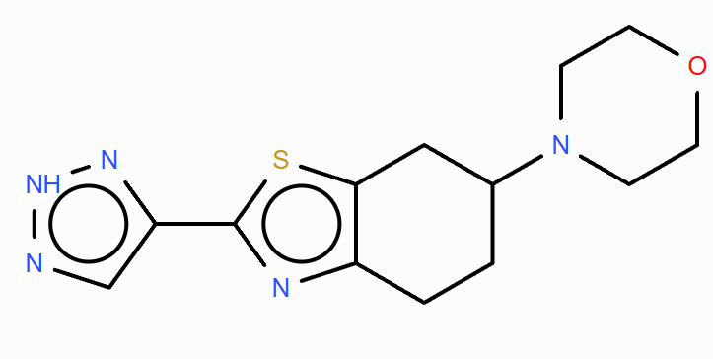
c1cc(-c2csc(-c3cc(-c4cn[nH]n4)cs3)n2)cs1 | 5.594225 | 11.951355 | 低毒 | 0.609815363 | 2.977905026 | 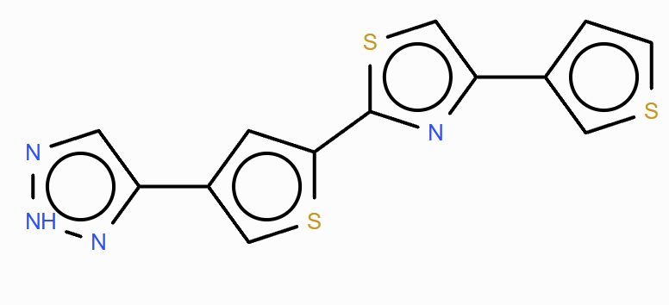
c1sc(CNC2=NCCN2)cc1-c1cn[nH]n1 | 10.587034 | 11.580079 | 低毒 | 0.742310861 | 3.23115346 | 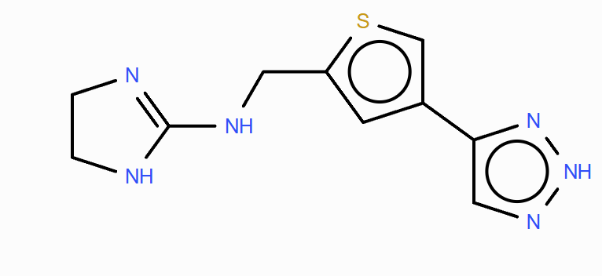
c1ccc2c(c1)Nc1cscc1-n1c(-c3cc(-c4cn[nH]n4)cs3)nnc1-2 | 1.5622201 | 17.02442 | 低毒 | 0.453246797 | 3.277519124 | 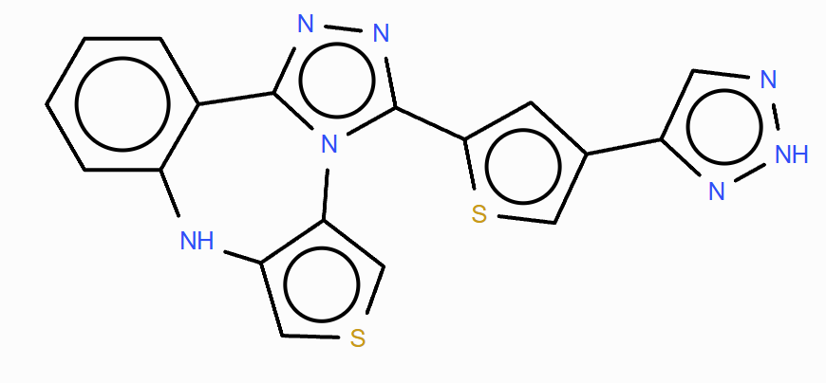
c1nc2ncc(-c3cc(-c4cn[nH]n4)cs3)cn2n1 | 6.1209865 | 13.076759 | 低毒 | 0.597632045 | 3.247620603 | 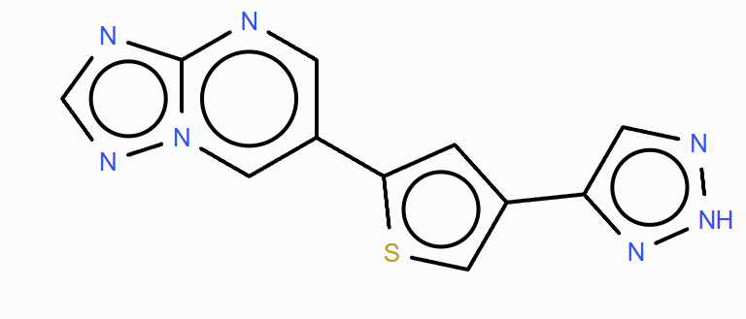
c1cc(-c2nnc3sc(-c4cc(-c5cn[nH]n5)cs4)nn23)ccn1 | 9.307324 | 14.827053 | 低毒 | 0.536070831 | 3.027825112 | 